ORGANIGRAMME
Donné à titre d'exemple:

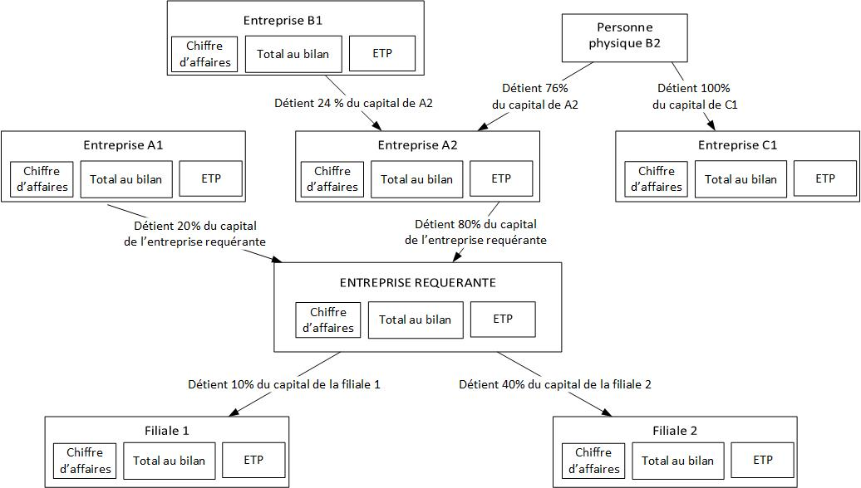

Pour cet exemple : modèle de calcul et explications:
Entreprises | % des droits de vote à prendre en compte pour le Chiffre d’affaires, le total au bilan et le nombre d’ETP : | motifs
Entreprise requérante | 100% | entreprise requérante
Entreprise A1 | 0% | participation < 25 % dans l'entreprise requérante
Entreprise A2 | 100% | participation > 50 % dans l'entreprise requérante
Entreprise B1 | 0% | participation < 25 % dans l'entreprise requérante
Personne physique B2 | 100% | participation > 50 % dans l'entreprise A2
Entreprise C1 | 100% | car participation de B2 >50% dans l'entreprise C1
Filiale 1 | 0% | participation de l'entreprise requérante < 25 %
Filiale 2 | 40% | 25 % < participation de l'entreprise requérante < 50 %

